Sheet1
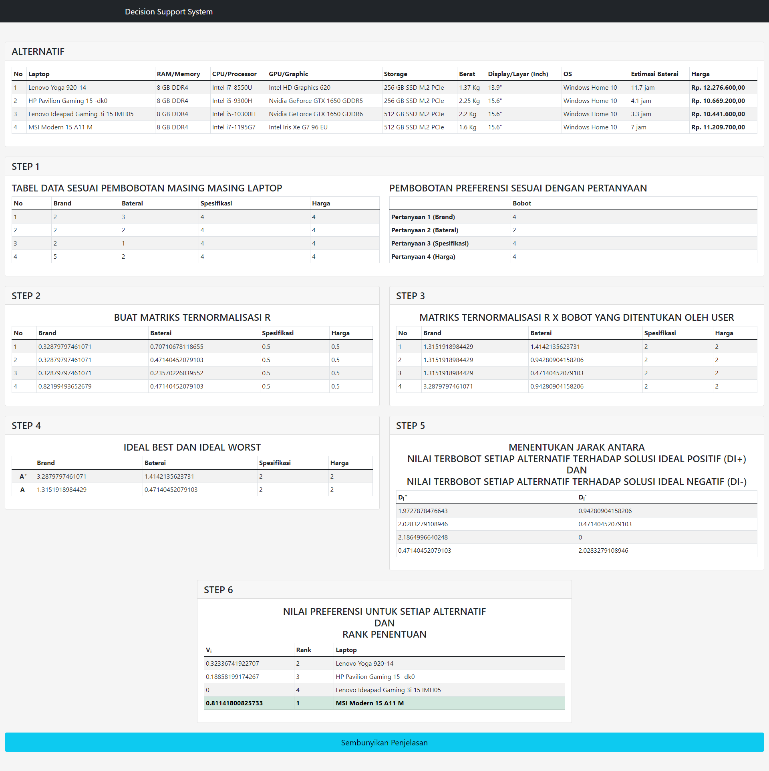
 |  |  |  |  |  |  |  |  |  |  |  |  |  |  |  |  |  |  |  | STEP 5 menentukan Jarak antara nilai terbobot setiap alternatif terhadap solusi ideal positif (Di+) dan Jarak antara nilai terbobot setiap alternatif terhadap solusi ideal negatif (Di-) |  | STEP 6 Nilai preferensi untuk setiap alternatif (Vi) dan RANK PENENTUAN

 |  |  |  |  |  |  |  |  |  |  | STEP 3 MEMBUAT MATRIKS TERNORMALISASI R DIKALI BOBOT YANG DITENTUKAN |  |  |  | STEP 4 MENENTUKAN IDEAL BEST DAN IDEAL WORST DARI DATA
STEP 1 MEMBUAT TABEL DATA SESUAI PEMBOBOTAN |  |  |  |  |  | STEP 2 MEMBUAT MATRIKS TERNORMALISASI R


 | No | Brand | Baterai | Spesifikasi | Harga |  | Brand | Baterai | Spesifikasi | Harga | Brand | Baterai | Spesifikasi | Harga |  | Brand | Baterai | Spesifikasi | Harga | Di+ | Di- | Vi | RANK | NAMA
 | 1 | 2 | 3 | 4 | 4 |  | 0.3287979746 | 0.7071067812 | 0.5 | 0.5 | 1.315191898 | 1.414213562 | 2 | 2 | A+ | 3.287979746 | 1.414213562 | 2 | 2 | 1.972787848 | 0.9428090416 | 0.3233674192 | 2 | 1
 | 2 | 2 | 2 | 4 | 4 |  | 0.3287979746 | 0.4714045208 | 0.5 | 0.5 | 1.315191898 | 0.9428090416 | 2 | 2 | A- | 1.315191898 | 0.4714045208 | 2 | 2 | 2.028327911 | 0.4714045208 | 0.1885819917 | 3 | 2
 | 3 | 2 | 1 | 4 | 4 |  | 0.3287979746 | 0.2357022604 | 0.5 | 0.5 | 1.315191898 | 0.4714045208 | 2 | 2 |  |  |  |  |  | 2.186499664 | 0 | 0 | 4 | 3
 | 4 | 5 | 2 | 4 | 4 |  | 0.8219949365 | 0.4714045208 | 0.5 | 0.5 | 3.287979746 | 0.9428090416 | 2 | 2 |  |  |  |  |  | 0.4714045208 | 2.028327911 | 0.8114180083 | 1 | 4

 |  |  |  |  |  |  |  |  |  |  | PEMBOBOTAN PREFERENSI SESUAI DENGAN PERTANYAAN

 |  |  |  |  |  |  |  |  |  |  |  | BOBOT
 |  |  |  |  |  |  |  |  |  |  |  | 4
 |  |  |  |  |  |  |  |  |  |  |  | 2
 |  |  |  |  |  |  |  |  |  |  |  | 4
 |  |  |  |  |  |  |  |  |  |  |  | 4

